Gráfico 1
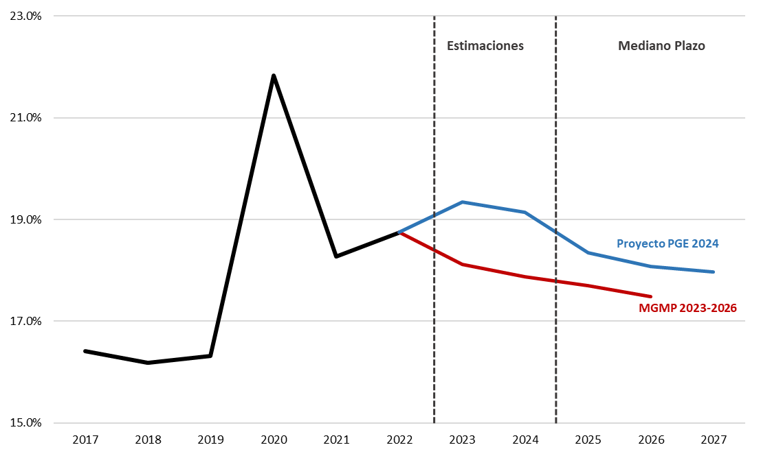
 | Gráfico 1. Gastos totales del Gobierno Central
 | cómo % del PIB

Fuente: DIGEPRES
Nota: PIB de referencia para PGE 2024 corresponde al revisado al 28 de agosto de 2023,
para el MGMP 2023-2026 corresponde al revisado al 25 de agosto de 2022.

